Sheet1
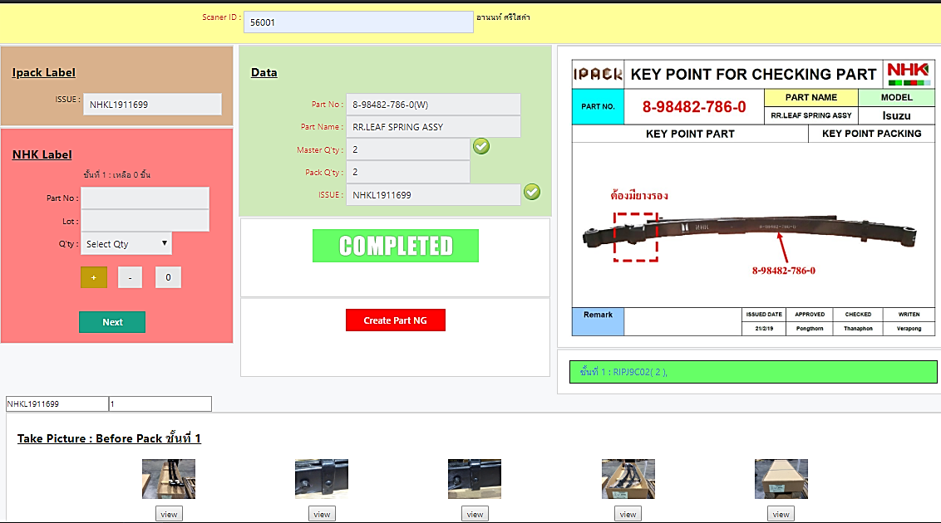

ขอเพิ่มการกรอกข้อมูล คลิปlot ลงด้านบนรูป เพื่อตอนดึงรีพอตออกมาดูจะได้ทราบถึง คลิปlot ของชิ้นนั้นๆ

ขอเพิ่มการกรอกข้อมูล คลิปlot ลงด้านบนรูป เพื่อตอนดึงรีพอตออกมาดูจะได้ทราบถึง คลิปlot ของชิ้นนั้นๆ

